Plan2
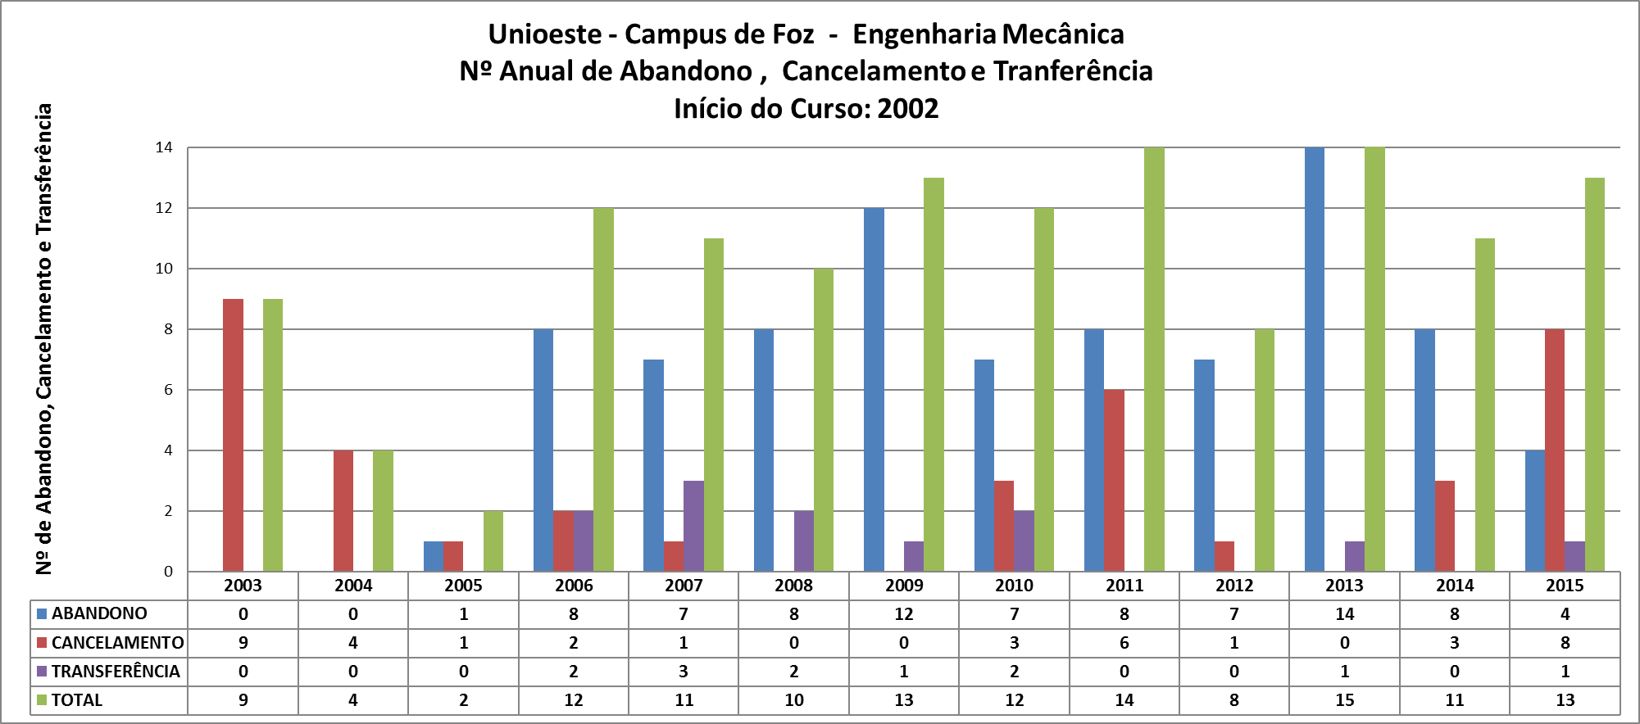

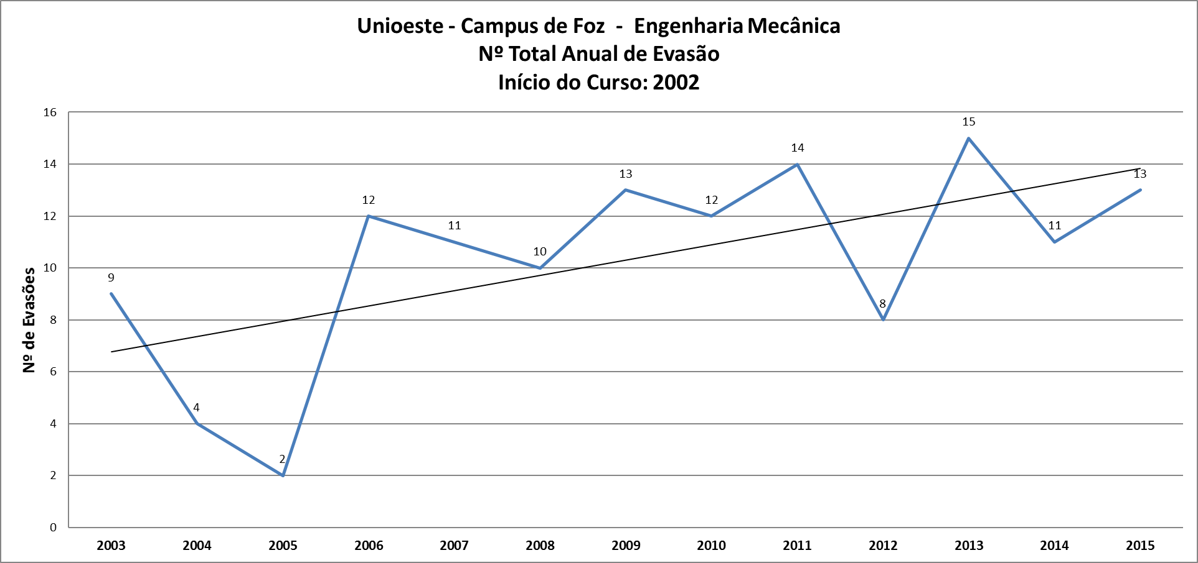

ANO | ABANDONO | CANCELAMENTO | TRANSFERÊNCIA | TOTAL
2003 | 0 | 9 | 0 | 9
2004 | 0 | 4 | 0 | 4
2005 | 1 | 1 | 0 | 2
2006 | 8 | 2 | 2 | 12
2007 | 7 | 1 | 3 | 11
2008 | 8 | 0 | 2 | 10
2009 | 12 | 0 | 1 | 13
2010 | 7 | 3 | 2 | 12
2011 | 8 | 6 | 0 | 14
2012 | 7 | 1 | 0 | 8
2013 | 14 | 0 | 1 | 15
2014 | 8 | 3 | 0 | 11
2015 | 4 | 8 | 1 | 13
Total | 84 | 29 | 12 | 125
% | 67.2 | 23.2 | 9.6

